상품제안서
스마트 변기자동청소 소독 세정클리너 | 상품코드: S42616

 |  |  |  |  |  |  | 02-713-8555 | www.synergygift.co.kr
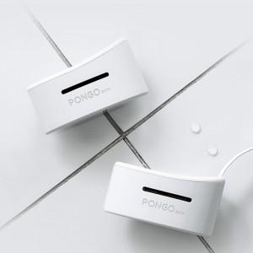

【상세/제작정보】

【인쇄/포장옵션】 | 레이저, DTF컬러필름 / 포장지포장

【공급단가】 | 수량 | 20~ | 100~ | 300~ | 1,000~ | 5,000~
*VAT별도 | 단가 | 20,540원 | 20,220원 | 19,750원 | 18,170원 | 18,960원

【상품 URL】 | https://www.synergygift.co.kr:443/src/goods_detail.php?gdno=42616

